13
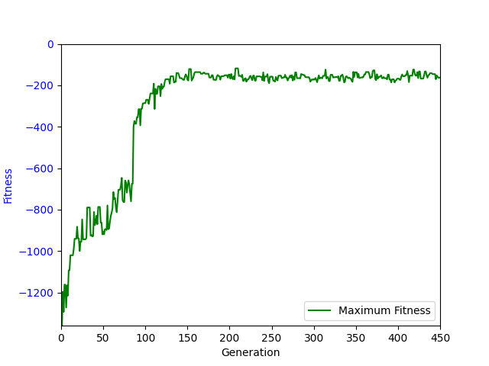
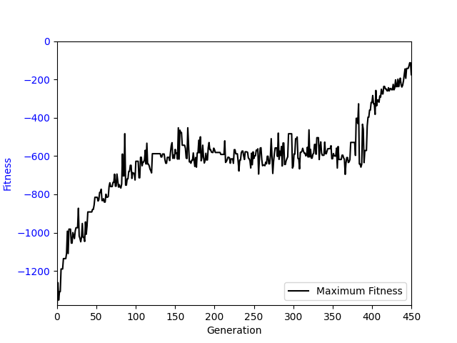
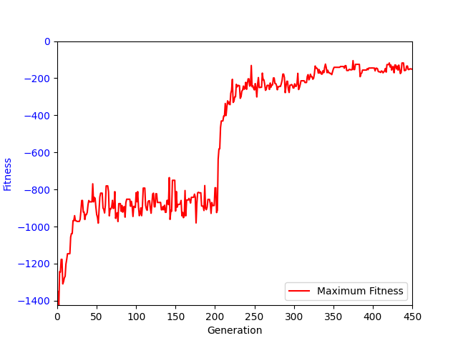
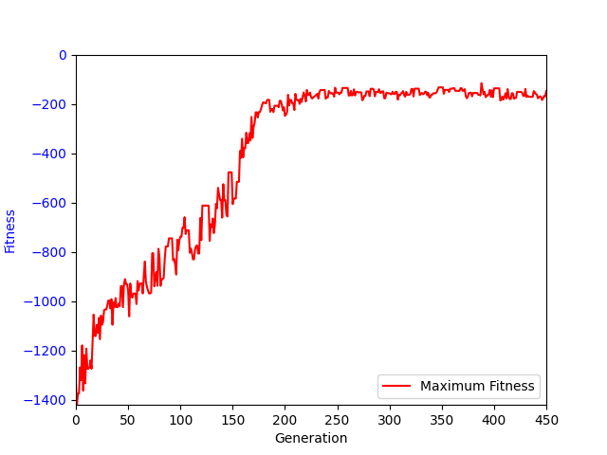
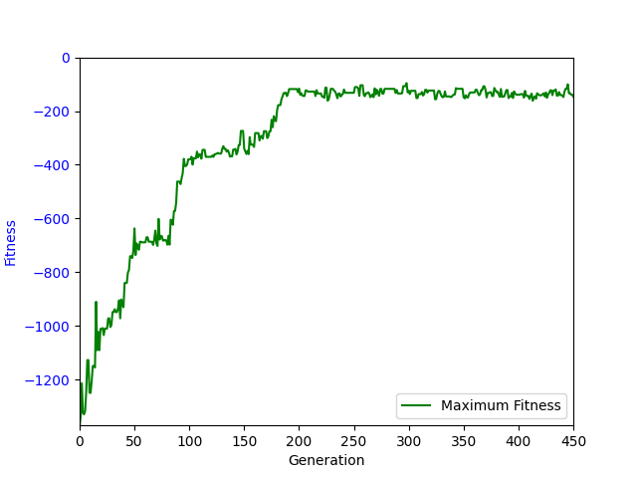
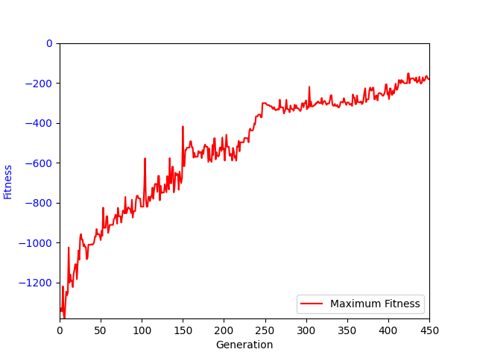
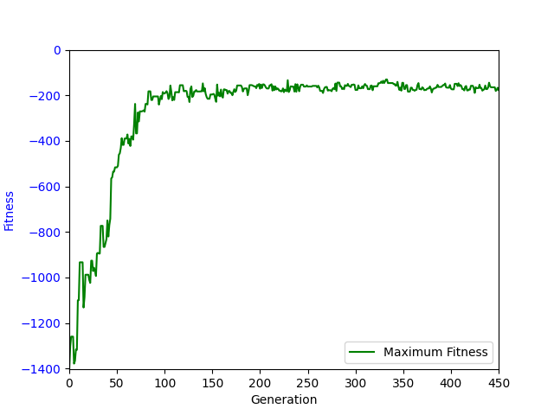
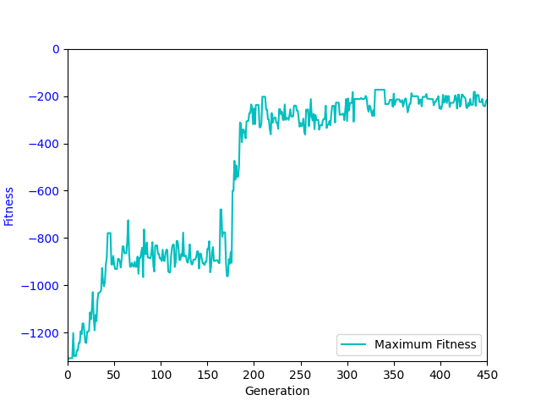
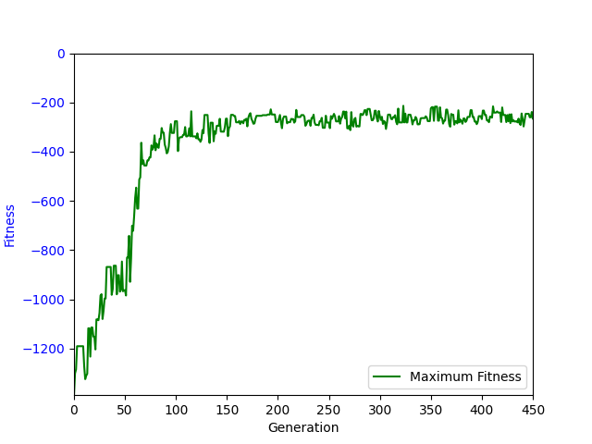
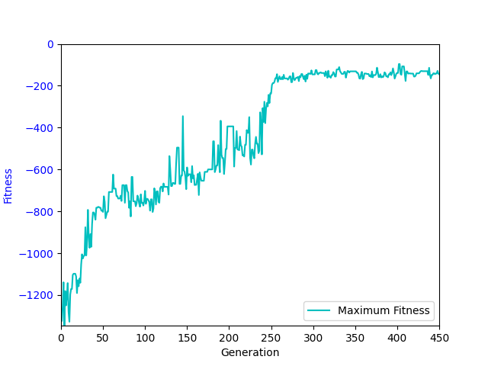
sub(sub(sub(sub(sub(sub(sub(sub(sub(write(a0, a1, sin(add(read(a0, cos(protectedLog(abs(abs(a1))))), a2))), a2), memProtectedDiv(0, limit(abs(cos(0)), a2, sin(0)))), sin(a2)), a2), a2), a2), a2), a2), a2) | -261.82 | -205.62 | -174.18 | -172.21 | -745.77 | -767.63 | -825.81 | -802.79 | -1210.19 | -1253.99 | -1312.27 | -1378.42 | -1464.8 | -1488.46 | -1473.62 | -1708.91
sub(read(a0, a1), add(add(a2, sin(read(a0, abs(0)))), add(add(a2, a2), write(a0, 0, add(a2, memProtectedDiv(sub(write(a0, a1, 0), conditional(add(sub(a1, 0), add(a1, a1)), read(a0, a2))), a2)))))) | -83.89 | -64.44 | -79.65 | -181.46 | -203.06 | -228.78 | -256.88 | -289.43 | -293.9 | -387.92 | -427.01 | -513.56 | -1163.42 | -1397.56 | -1620.53 | -1712.15
sub(sub(sub(read(a0, a1), a2), add(a2, write(a0, write(a0, 0, 0), add(0, add(memProtectedDiv(protectedLog(cos(a1)), a2), write(a0, limit(limit(a2, add(conditional(abs(a1), 0), 0), abs(sub(memProtectedDiv(sub(a2, a1), a2), write(a0, 0, write(a0, a2, a1))))), 0, a2), add(add(add(a2, add(a2, write(a0, 0, add(add(write(a0, sin(a2), a2), a2), a2)))), 0), write(a0, abs(cos(a2)), add(a2, read(a0, 0)))))))))), sin(read(a0, a1))) | -72.51 | -97.24 | -148.68 | -228.51 | -206.8 | -240.4 | -296.66 | -345.65 | -434.75 | -384.97 | -449.64 | -528.02 | -1246.95 | -1510.78 | -1593.99 | -1701.65
sub(sub(0, memProtectedDiv(cos(limit(cos(0), memProtectedDiv(read(a0, 0), write(a0, add(protectedLog(cos(limit(abs(a1), 0, a1))), a1), protectedLog(abs(conditional(a1, sin(0)))))), a1)), a2)), a2) | -64.78 | -56.12 | -82.95 | -262.55 | -248.56 | -307.49 | -341.89 | -390.96 | -394.95 | -449.76 | -447.65 | -422.43 | -397.36 | -884.04 | -1520.8 | -1656.59
sub(read(a0, 0), add(add(add(write(a0, 0, memProtectedDiv(protectedLog(abs(write(a0, sub(conditional(add(a2, a2), conditional(0, a2)), cos(0)), protectedLog(abs(a1))))), a2)), a2), add(sin(read(a0, a1)), a2)), a2)) | -79.65 | -84.63 | -89.99 | -207.69 | -200.68 | -212.52 | -225.48 | -261.4 | -335.59 | -365.92 | -503.08 | -605.98 | -1189.29 | -1387.66 | -1603.75 | -1704.46
sub(sub(0, a2), memProtectedDiv(conditional(add(conditional(read(a0, a1), a1), cos(protectedLog(write(a0, sin(memProtectedDiv(0, protectedLog(a2))), a1)))), abs(a1)), a2)) | -124.3 | -100.64 | -256.78 | -325.22 | -222.88 | -337.24 | -347.76 | -383.14 | -646.61 | -640.55 | -757.76 | -930.42 | -961.13 | -1369.77 | -1573.8 | -1753.07
sub(memProtectedDiv(a2, sub(0, cos(a1))), memProtectedDiv(cos(memProtectedDiv(read(a0, sub(a1, a2)), a2)), write(a0, a1, memProtectedDiv(a2, read(a0, write(a0, a1, sin(memProtectedDiv(a1, a1)))))))) | -82.24 | -73.94 | -311.12 | -481.96 | -498.83 | -526.21 | -592.96 | -587.63 | -603.73 | -704.13 | -654.01 | -662.51 | -639.94 | -718.69 | -1504.48 | -1619.79
sub(0, add(memProtectedDiv(write(a0, abs(write(a0, a1, sin(read(a0, conditional(0, 0))))), conditional(abs(a2), read(a0, a1))), sin(a2)), memProtectedDiv(write(a0, cos(a2), conditional(a2, sin(0))), a2))) | -79.18 | -85.97 | -71.97 | -106.19 | -488.95 | -338.77 | -298.53 | -350.88 | -357.36 | -439.75 | -541.46 | -622.84 | -793.75 | -660.19 | -1439.64 | -1536.79
sub(read(a0, abs(a1)), add(add(sin(read(a0, write(a0, a2, add(0, sub(sub(0, memProtectedDiv(cos(a2), a2)), memProtectedDiv(abs(cos(memProtectedDiv(0, sub(a2, sin(write(a0, 0, sin(cos(a2)))))))), a2)))))), add(a2, a2)), add(a2, write(a0, memProtectedDiv(a1, a2), add(add(a2, sub(conditional(a1, protectedLog(a2)), memProtectedDiv(cos(a2), a2))), sub(write(a0, 0, add(a1, sub(a2, memProtectedDiv(cos(0), a2)))), memProtectedDiv(cos(0), a2))))))) | -96.05 | -82.69 | -88.46 | -244.31 | -215.14 | -212.83 | -259.8 | -286.77 | -345.32 | -458.16 | -484.45 | -561.57 | -947.98 | -1389.04 | -1614.95 | -1728.51
sub(sub(sub(read(a0, sin(a1)), a2), write(a0, a1, sub(a2, memProtectedDiv(conditional(memProtectedDiv(a1, a2), a2), a2)))), memProtectedDiv(cos(cos(0)), a2)) | -88.3 | -68.51 | -94.32 | -207.88 | -188.69 | -216.55 | -232.06 | -250.84 | -300.38 | -325 | -357.31 | -371.75 | -693.77 | -1475.91 | -1598.52 | -1762.98
sub(add(read(a0, add(a1, 0)), sub(sub(0, write(a0, a1, add(a2, write(a0, limit(memProtectedDiv(abs(sub(write(a0, 0, a1), a1)), 0), a1, conditional(conditional(limit(sub(a2, protectedLog(0)), 0, sin(a2)), write(a0, 0, a1)), read(a0, cos(a2)))), add(add(memProtectedDiv(sub(sub(protectedLog(a1), a1), a1), memProtectedDiv(a2, a1)), add(write(a0, sin(a2), a2), a2)), a2))))), memProtectedDiv(abs(a2), a2))), a2) | -68.2 | -62.47 | -62.8 | -122.33 | -181.92 | -199.98 | -236.04 | -263.88 | -313.46 | -358.06 | -473.07 | -455.16 | -1129.9 | -1448.84 | -1605.38 | -1742.42
sub(read(a0, a1), add(sin(read(a0, a1)), add(add(a2, add(write(a0, 0, add(a2, add(add(memProtectedDiv(a1, conditional(a2, a1)), a2), memProtectedDiv(a1, conditional(a2, a1))))), a2)), a2))) | -72.18 | -73.97 | -90.68 | -158.4 | -241.49 | -236.79 | -237.05 | -256.12 | -360.78 | -410.22 | -470.08 | -557.5 | -1169.22 | -1438.98 | -1574.6 | -1668.03

 | 1 | 2 | 3 | 4 | 5 | 6 | 7 | 8 | 9.81 | 11 | 12 | 13 | 14 | 15 | 16 | 17
Fit | -80.945 | -78.33 | -90.335 | -207.785 | -219.01 | -238.595 | -278.23 | -317.54 | -359.07 | -424.985 | -478.76 | -559.535 | -1045.515 | -1393.3 | -1584.295 | -1706.685

